2.Ctrl키와 Shift키
성명 | 소속 | 직위 | 주민등록번호 | 주소 | 입사일자 | 1. 단군, 김유신, 조통 이라고 적힌 셀을 한꺼번에 하늘색을 칠하시오
단군 | 총무팀 | 부장 | 721218-2589508 | 서울시 강남구 | 1998-07-21 | 2. 필드명을 노란색으로 칠하시오(shit키 사용)
광개토 | 기획팀 | 부장 | 710503-1319247 | 서울시 강북구 | 1997-07-11 | 3. 성명이 광개토인 행전체와 서희인 행전체를 한번에 복사하시오
김유신 | 구매팀 | 부장 | 720916-2667190 | 서울시 관악구 | 1997-12-22 | 4. '2.Ctrl키와 Shift키'시트부터 '근로계약서'시트까지 한꺼번에 인쇄 미리보기를 실행하시오.
서희 | 운영팀 | 부장 | 711013-2304002 | 서울시 광진구 | 1996-06-19 | 5. 성명, 직위, 주소 필드만 새로운 시트를 추가하여 복사하시오.
조통 | 홍보팀 | 부장 | 720206-1664790 | 서울시 도봉구 | 1999-09-16
Ctrl키 (컨트롤키) 와 Shift키 (쉬프트키)
김부식 | 개발팀 | 부장 | 690214-1980249 | 서울시 동작구 | 1996-07-24
맹사성 | 생산관리팀 | 부장 | 700422-1191656 | 서울시 서초구 | 1996-01-19

광개토 | 기획팀 | 부장 | 710503-1319247 | 서울시 강북구 | 1997-07-11
서희 | 운영팀 | 부장 | 711013-2304002 | 서울시 광진구 | 1996-06-19

3.행과열
행 : 1,048,576개
열 : 16,384
성명 | 소속 | 직위 | 주민등록번호 | 성명 | 소속 | 직위 | 주민등록번호
단군 | 총무팀 | 부장 | 721218-2589508 | 단군 | 총무팀 | 부장 | 721218-2589508
광개토 | 기획팀 | 부장 | 710503-1319247 | 광개토 | 기획팀 | 부장 | 710503-1319247
김유신 | 구매팀 | 부장 | 720916-2667190 | 김유신 | 구매팀 | 부장 | 720916-2667190
서희 | 운영팀 | 부장 | 711013-2304002 | 서희 | 운영팀 | 부장 | 711013-2304002
조통 | 홍보팀 | 부장 | 720206-1664790 | 조통 | 홍보팀 | 부장 | 720206-1664790
김부식 | 개발팀 | 부장 | 690214-1980249 | 김부식 | 개발팀 | 부장 | 690214-1980249
맹사성 | 생산관리팀 | 부장 | 700422-1191656 | 맹사성 | 생산관리팀 | 부장 | 700422-1191656
태조 | 영업1팀 | 부장 | 710912-1189148 | 태조 | 영업1팀 | 부장 | 710912-1189148
한석봉 | 경영정보팀 | 부장 | 710912-1189148 | 한석봉 | 경영정보팀 | 부장 | 710912-1189148
안중근 | 영업2팀 | 부장 | 690205-1166282 | 안중근 | 영업2팀 | 부장 | 690205-1166282
이사부 | 기획팀 | 차장 | 710502-2481224 | 이사부 | 기획팀 | 차장 | 710502-2481224

7.기본입력방법
기본입력방법
1. 기본입력(커서가 셀안에 있는 경우와 없는 경우 구분할 것)
- 그냥입력
- 수식입력줄에 입력
2. 수정 및 보충입력
- 덮어씀
- 수식입력줄에 입력
- 셀에 직접 더블클릭 후 입력
3. 텍스트가 열의 너비보다 더 많이 입력 될 때
- 그냥 넘치게 입력 : 가운데 맞춤과 일반
- 자동으로 줄바꿈
- 열의 너비에 맞춤
- 강제로 한줄 아래로
- 함수들끼리 한줄 아래로(중고급과정)
=SUM(D16:E16)&CHAR(10)&"("&AVERAGE(D16:E16)&")"
문제
'가나다'입력 | 가나다 | 가나다 | 가나다
'가나다'입력(수식입력줄) | 가나다 | 가나다 | 가나다

'가나다라'로 덮어쓰시오 | 아자차
'가나'다음 '다'를 삽입(수식입력줄 이용) | 가나다라
'가나'다음 '다'를 삽입 | 가나다라

그냥 넘치게 입력 (서식-맞춤-일반) |  | 가나다라마바사 |  | 가나다라마바 | 가나다라마바사
그냥 넘치게 입력 (서식-맞춤-가운데 맞춤) |  | 가나다라마바사
자동으로 줄바꿈(셀서식에 직접들어가서) |  | 가나다라마바사
열의 너비에 맞춤(셀서식에 직접들어가서) |  | 가나다라마바사
강제로 한줄 아래로(Alt+enter) |  | 가나다라 마바사

함수들끼리 한줄 아래로 | 성명 | 국어 | 영어 | 합계 (평균)
핵심은 CHAR함수임 CHAR(10)와 텍스트 줄바꿈 활성화 | A군 | 90 | 70 | 160 (80)
 | B군 | 80 | 100 | 180 (90)
 | C양 | 100 | 50 | 150 (75)

9.시트
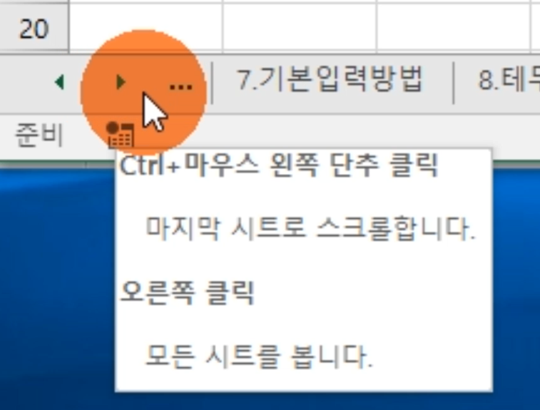
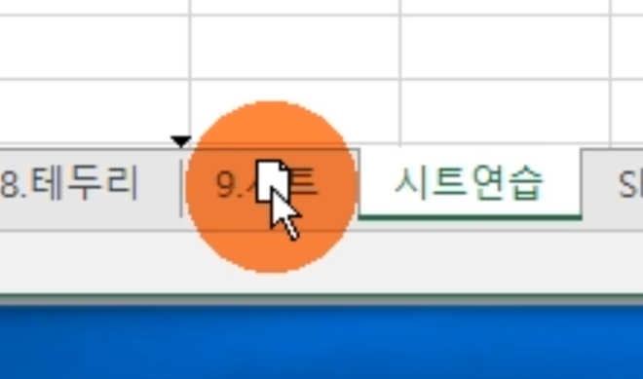
문제
시트를 10개 추가하시오
첫번째 시트로 이동하시오
마지막 시트로 이동하시오.
추가한 시트중 하나의 이름을 '시트연습'으로 바꾸시오
'시트연습'시트를 이동해 보시오
'시트연습'시트를 복사해 보시오
추가한 시트를 다시 삭제하시오.
2010버전 확인

